Tabele zbiorcze
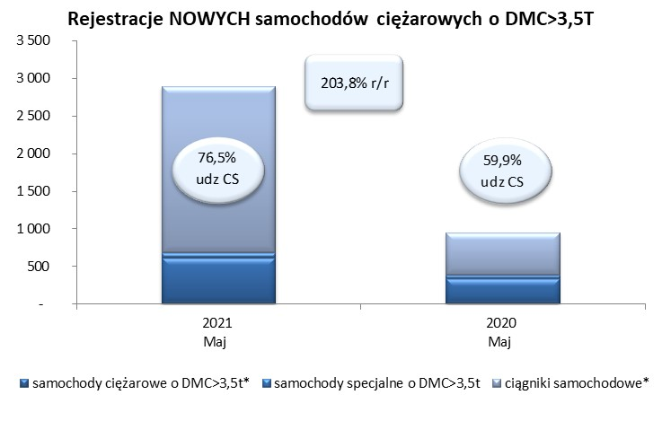
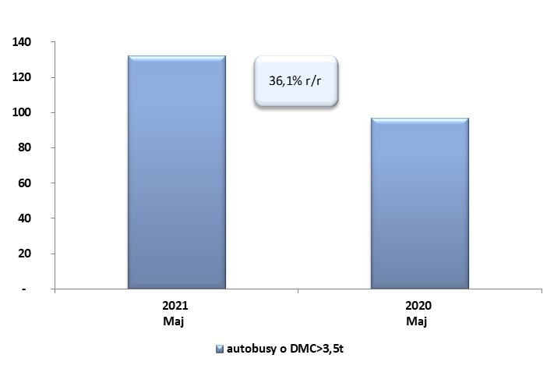
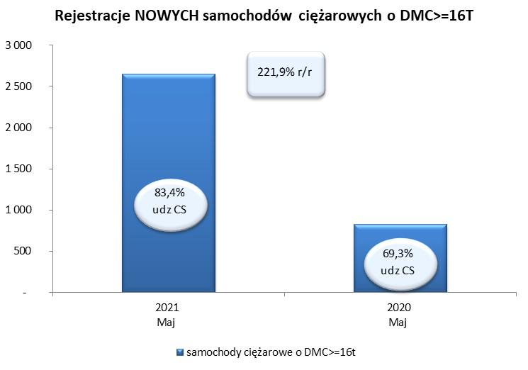
 |  |  |  |  |  | 07/06/2021
PZPM na podstawie danych CEP |  |  |  |  |  | sztuki
PIERWSZE REJESTRACJE NOWYCH POJAZDÓW UŻYTKOWYCH O DMC>3,5T
 | 2021 Maj | 2020 Maj | % zmiana r/r | 2021 Sty - Maj | 2020 Sty - Maj | % zmiana r/r
SAMOCHODY CIĘŻAROWE - RAZEM | 2,889 | 951 | 203.8% | 13,523 | 6,589 | 105.2%
samochody ciężarowe o DMC>3,5t* | 613 | 333 | 84.1% | 2,694 | 1,794 | 50.2%
samochody specjalne o DMC>3,5t | 67 | 48 | 39.6% | 311 | 284 | 9.5%
ciągniki samochodowe* | 2,209 | 570 | 287.5% | 10,518 | 4,511 | 133.2%
AUTOBUSY - RAZEM | 132 | 97 | 36.1% | 516 | 553 | -6.7%
RAZEM POJAZDY UŻYTKOWE | 3,021 | 1,048 | 188.3% | 14,039 | 7,142 | 96.6%
*/ Nie uwzgledniono rejestracji własnych marek krajowych producentów

